建議書
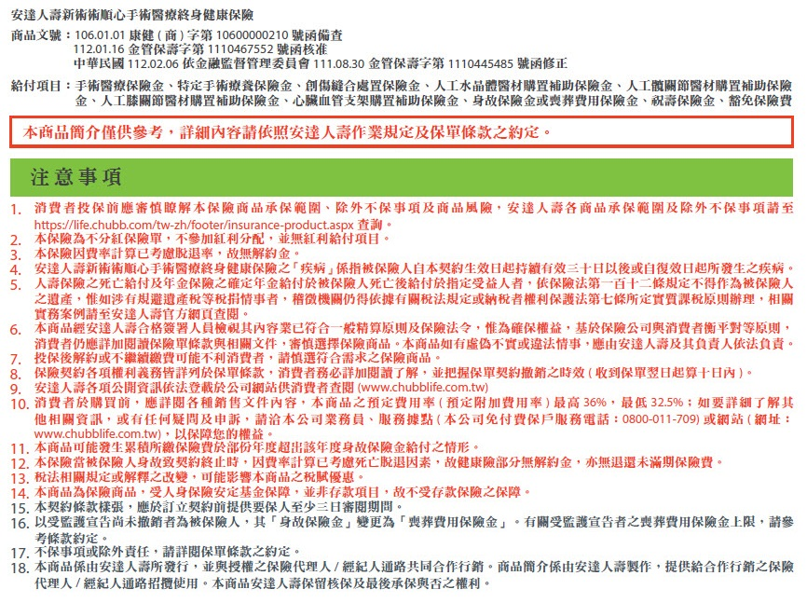
 |  |  |  |  |  |  |  |  | 填表日期時間: | 2024-01-30
 |  |  |  |  |  |  |  |  | PSSD202402-006-BRSS | 2024.02版
 |  |  |  |  |  |  |  |  | 淺藍色為填入資料區
 |  |  | 安達人壽新術術順心手術醫療終身健康保險

 |  | 性別 | 男性 |  |  |  | 民國/年 |  | 65
 |  | 保險金額 | $1,000 |  |  |  | 月 |  | 8
 |  | 繳費方式 | 月繳 | 月繳首期須繳交2個月保費 |  |  | 日 |  | 16
 |  | 繳費期間(年期) | 20年 |  |  |  | 承保年齡 |  | 47
 |  | 保險期間 | 至被保險人保險年齡達111歲之保單週年日
 |  |  |  |  |  |  | 每期所繳保費 |  | 1,492
 |  |  |  |  |  |  |  |  | 「每期所繳保險費」低於核保規則限制，請調整投保內容
 |  |  |  |  |  |  | 專案每期所繳總保費: |  | 1,492

安達人壽新術術順心手術醫療終身健康保險
 | 實際給付金額依實際投保金額及保單條款為準
保 障 項 目 | 給付項目 |  | 給付內容
 | 手術醫療保險金 |  | 新台幣 | 1,000 | 元 | ~ | 新台幣 | 60,000 | 元
 |  |  | 按保險金額的20倍乘以「手術項目及比例表」5%~300%給付
 | 特定手術療養保險金 (針對男女性器官特定手術額外給付) |  | 新台幣 | 1,000 | 元 | ~ | 新台幣 | 24,000 | 元
 |  |  | 符合特定手術項目，按保險金額的20倍乘以「特定手術項目表」5%~120%給付
 | 創傷縫合處置保險金 |  | 新台幣 | 2,000 | 元 | ~ | 新台幣 | 4,000 | 元
 |  |  | 按保險金額的20倍乘以「創傷縫合處置保險金給付比例表」10%~20%給付 (惟創傷之傷口大小如小於5公分給付為0)
 | 人工水晶體醫材購置補助保險金 |  | 新台幣 |  | 35,000 |  | 元/每次每眼
 | 人工髖關節醫材購置補助保險金 |  | 新台幣 |  | 35,000 |  | 元/每次每側
 | 人工膝關節醫材購置補助保險金 |  | 新台幣 |  | 35,000 |  | 元/每次每側
 | 心臟血管支架購置補助保險金 |  | 新台幣 |  | 35,000 |  | 元/每次
 |  |  | 同一次支架置放處置中，同時置放二支以上心臟血管支架時，安達人壽僅給付一次「心臟血管支架購置補助保險金」。
 | 豁免保險費 |  | 疾病或意外1~6級失能豁免保險費
 | 總給付上限 |  | 新台幣 |  | 2,500,000 |  | 元
 | 身故保險金或喪葬費用保險金 (給付後保單終止) |  |  | 所繳保險費總和100% - 已申領保險金
 | 祝壽保險金 (保險年齡屆滿111歲，給付後保單終止) |  |  | 所繳保險費總和100% - 已申領保險金

